信用交易
融资融券市场交易数据统计（20220804）

标的证券 | 融资融券余额（亿元） | 融资余额（亿元） | 融券余额（亿元） | 融资买入额（亿元） | 融资融券规模变化（亿元） | 融资余额增幅(‰) | 融券余额增幅(%)
统计数据 | 16,187.96 | 15,177.51 | 1,010.45 | 566.67 | 39.08 | 1.55 | 1.57
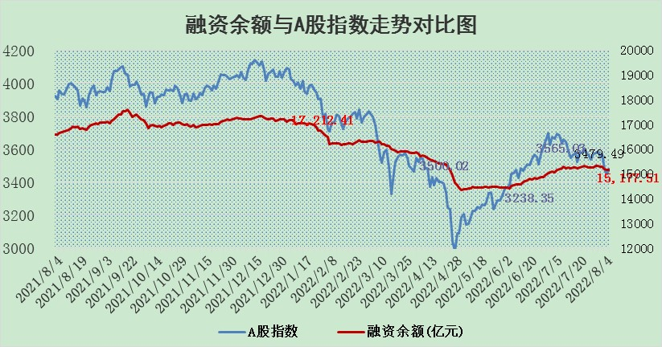

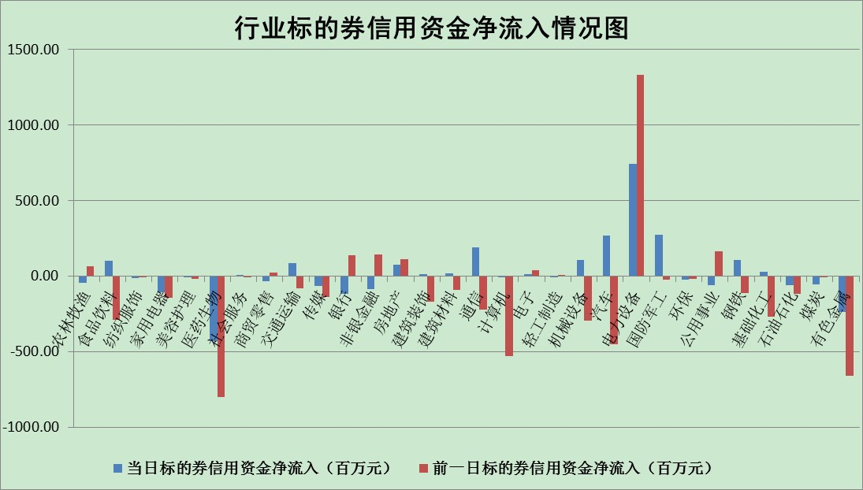

标的基金代码 | 标的基金简称 | 融资余额/市值(%) | 融资余额增幅(%) | 融资买入额/成交金额(%) | （融资余额净增额-融券余额净增额）/市值(‱) | 融券余额降幅(%) | ABS[（融资余额净增额-融券余额净增额）/市值净增额-1](%)
159902 | 华夏中小板ETF | 1.89 | -0.08 | 0.02 | 1.06 | 2.03 | 98.84
159915 | 易方达创业板ETF | 1.46 | 3.20 | 120357.83 | 3.29 | -2.21 | 92.96
159919 | 嘉实沪深300ETF | 5.37 | -0.19 | 0.50 | -1.58 | -5.57 | 101.99
159920 | 华夏恒生ETF | 108.50 | 0.31 | 58.91 | 33.92 | -5.01 | 80.33
159922 | 嘉实中证500ETF | 1.10 | -0.89 | 1.89 | -8.66 | -0.56 | 120.87
159925 | 南方沪深300ETF | 0.04 | -23.83 | 0.00 | -1.15 | 0.00 | 101.92
159928 | 消费ETF | 0.83 | 1.37 | 4.37 | 1.14 | 0.27 | 99.06
159934 | 易方达黄金ETF | 412.27 | -0.04 | 10.42 | -17.66 | 0.00 | 428.85
159939 | 全指信息技术ETF | 0.69 | 0.49 | 2.59 | 0.33 | 0.00 | 99.71
159940 | 全指金融地产ETF | 0.46 | -11.75 | 0.06 | -6.18 | 0.00 | 107.74
159995 | 半导体芯片ETF | 1.86 | -0.17 | 205.78 | 1.89 | 12.73 | 98.90
159997 | 天弘中证电子ETF | 2.61 | 3.97 | 50.47 | 16.26 | 67.03 | 86.44
159998 | 天弘中证计算机主题ETF | 0.16 | 7.27 | 0.02 | 1.09 | 0.00 | 98.57
510050 | 华夏上证50ETF | 11.54 | 0.07 | 156.63 | -0.71 | -14.05 | 100.20
510180 | 华安上证180ETF | 0.48 | -0.07 | 0.31 | -0.06 | -3.67 | 100.06
510880 | 华泰柏瑞红利ETF | 0.19 | 1.67 | 0.44 | 0.42 | 2.52 | 99.64
510900 | 易方达恒生H股ETF | 149.90 | -0.11 | 7.49 | -16.53 | 0.00 | 139.88
511010 | 5年期国债ETF | 0.00 | 0.00 | 0.00 | 0.00 | 0.00 | 100.00
511380 | 可转债及可交换债券ETF | 39.67 | -0.50 | 2.81 | -19.98 | 0.00 | 114.18
512000 | 全指证券ETF | 7.76 | -0.01 | 17.43 | 0.44 | 1.24 | 99.43
512010 | 沪深300医药卫生ETF | 4.71 | 0.83 | 38.70 | 3.32 | -3.74 | 98.95
512070 | 沪深300非银ETF | 3.11 | 0.04 | 16.00 | 0.21 | 0.99 | 99.81
512400 | 南方中证申万有色金属ETF | 0.96 | -0.04 | 0.51 | 1.03 | 1.54 | 98.30
512580 | 广发中证环保产业ETF | 0.67 | 4.89 | 0.11 | 3.14 | 0.06 | 101.32
512660 | 国泰中证军工ETF | 2.90 | 13.19 | 51.87 | 39.40 | 10.39 | 82.20
512800 | 华宝中证银行ETF | 12.45 | -0.43 | 3.51 | -5.40 | -0.24 | 94.36
512980 | 广发中证传媒ETF | 1.68 | 0.98 | 41.99 | 1.72 | 3.86 | 98.00
515030 | 华夏中证新能源汽车ETF | 1.62 | 6.06 | 28.33 | 8.95 | -1.46 | 87.21
515050 | 华夏中证5G通信主题ETF | 1.52 | 1.06 | 92.42 | 1.56 | -0.66 | 96.36
515070 | 华夏中证人工智能ETF | 1.09 | -9.86 | 0.15 | -11.97 | 0.00 | 111.53
标的股票比较指标 |  | 融资余额/流通A股市值(%) | 融资余额增幅(%) | 融资买入额/成交金额(%) | （融资余额净增额-融券余额净增额）/流通A股市值(‱) | 融券余额降幅(%) | ABS[（融资余额净增额-融券余额净增额）/流通A股市值净增额-1](%)
前十名标的个股 |  | 仁东控股 | 达华智能 | 皖通高速 | 达华智能 | 宝莫股份 | 绿的谐波
 |  | 数码科技 | 古井贡酒 | 光大银行 | 南威软件 | 中国中期 | 神州数码
 |  | 中体产业 | 赣能股份 | 民生银行 | 信维通信 | 百隆东方 | 沪硅产业-U
 |  | 尖峰集团 | 南威软件 | 新湖中宝 | 中信海直 | 大众交通 | 中国软件
 |  | 全柴动力 | 星宇股份 | 国投资本 | 沪硅产业-U | 路德环境 | 均胜电子
 |  | 海兰信 | 西部超导 | 电广传媒 | 金春股份 | 中核科技 | 高新兴
 |  | 景兴纸业 | 晶晨股份 | 外高桥 | 欧比特 | 国新文化 | 盛德鑫泰
 |  | 蒙草生态 | 瑞松科技 | 申达股份 | 东方日升 | 棕榈股份 | 广誉远
 |  | 晨鸣纸业 | 金春股份 | 包钢股份 | 江淮汽车 | 复旦复华 | 大恒科技
 |  | 亚通股份 | 顾家家居 | 中国电影 | 安洁科技 | 西部材料 | 澳柯玛
后十名标的个股 |  | 广田集团 | 紫光国微 | 徐工机械 | 华谊兄弟 | 秦港股份 | 安泰科技
 |  | 延安必康 | 航天电器 | 长江通信 | 春兴精工 | 龙溪股份 | 信维通信
 |  | 曙光股份 | 亚星锚链 | 广田集团 | 朗科科技 | 中成股份 | 卡倍亿
 |  | 龙净环保 | 春兴精工 | 延安必康 | 硕贝德 | 兰生股份 | 全柴动力
 |  | 中嘉博创 | 洽洽食品 | 曙光股份 | 亚星锚链 | 四川美丰 | 风华高科
 |  | 泰禾集团 | 宁沪高速 | 龙净环保 | 同有科技 | 大连重工 | 埃夫特-U
 |  | 苏宁易购 | 海信家电 | 中嘉博创 | 松原股份 | 杭电股份 | 恺英网络
 |  | 中信国安 | 巨星科技 | 泰禾集团 | 高新兴 | 东土科技 | 东方盛虹
 |  | 台海核电 | 同有科技 | 苏宁易购 | 吉翔股份 | 明阳电路 | 皖通高速
 |  | 当代文体 | 松原股份 | 中信国安 | 大连重工 | 同有科技 | 卧龙电驱
说明：1.以上普通交易数据和信用交易数据皆以交易日收盘后数据为基准；2.上述标的证券总数据只计算标的证券市场总数据，不包括从标的证券中调出去标的证券数据，所以与交易所公布的总值略有不同； 3.上述行业采用申万一级行业分类；4.以上标的基金和标的个股中比较的6个指标值中：前5个（从左至右）为正向指标，值越大排名越靠前；第6个为逆向指标，值越小，排名越靠前；5.第6个指标中ABS[]表示求绝对值，其主要用于考量信用资金相对净流入对股价相对净变化的贡献程度；6.数据来源：wind，交易所。

